PARAMO FC
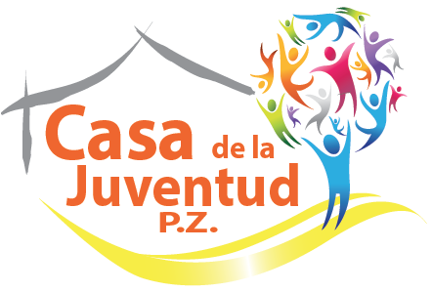
8° EDICIÓN CAMPEONATO DE FUTBOL MASCULINO
COPA ROTATIVA CASA DE LA JUVENTUD
BOLETA DE REVISIÓN ARBITRAL
PARAMO FC
NOMBRE DEL EQUIPO
LISTA DE JUGADORES
Nº CÉDULA | NOMBRE | 1° APELLIDO | 2° APELLIDO | Nº CAMISETA
1-1600-0200 | KEVIN | GAMBOA | GAMBOA
1-0801-0312 | FREDDY | ORTEGA | MORA
1-1417-0029 | CARLOS JOSE | CALVO | VALVERDE
1-1459-0758 | KENNETH | DURAN | VALVERDE
1-1117-0167 | GEOVANNY | ALFARO | DURAN
1-1514-0651 | JEISON | FALLAS | GAMBOA
1-0795-0674 | OLGER | GAMBOA | MENA
1-0832-0397 | GIOVANNI | CORDERO | SAENZ
1-1507-0720 | CRISTHIAN ADRES | FERNANDEZ | NOGUERA
1-1200-0466 | RANDALL | ROJAS | QUIROS
9-0105-0224 | ELADIO | URE?A | ALVARADO
1-1484-0919 | EMMANUEL JOSE | QUIROS | MORA
1-1417-0441 | JUAN GABRIEL | ARGUEDAS | FLORES
1-1098-0084 | GABRIEL | GAMBOA | PORRAS
9-0104-0460 | NELSON | GAMBOA | MENA
1-0924-0520 | RAFAEL ANGEL | ARCE | MENDEZ
1-1262-0976 | DAVID | MORA | ROJAS
1-1157-0440 | JONATHAN | MORA | ROJAS
1-0923-0813 | EDUARDO | ROJAS | RODRIGUEZ
1-1252-0132 | ERICK MAURICIO | ROJAS | VARGAS
1-1526-0791 | BRYAN EDUARDO | MORA | UREÑA
1-1607-0330 | CARLOS ANDRES | QUIROS | FALLAS
CUERPO TECNICO, DELEGADO Y CAPITANES
Nº CÉDULA | NOMBRE | 1° APELLIDO | 2° APELLIDO | CONDICIÓN | FIRMA
 |  |  |  | DELEGADO
1-0983-0146 | JOSE AUDREY | NAVARRO | GARRO | ENTRENADOR
1-1525-0904 | JEUDY | FALLAS | NAVARRO | ASISTENTE
1-0923-0545 | MICHAEL EDUARDO | MENDEZ | CARTIN | ASISTENTE
 |  |  |  | ASISTENTE
 |  |  |  | CAPITAN
 |  |  |  | SUB-CAPITAN

